시트1
 | SLB (Server Load Balancer) (中文: 负载均衡)
Documentation | Documentation_EN | Documentation_CH
Description | - SLB(Server Load Balancer)는 네트워크 트래픽을 백엔드 서버 그룹에 분산하여 서비스 역량과 애플리케이션 가용성을 향상시킵니다. Layer 7(ALB)에서 reverse proxy 기능을 제공하고 Layer 4(CLB)에서 부하분산 서비스를 제공합니다.
 | - 여러 ECS Instance에 Traffic 분산하여 Application 서비스를 향상
 | - Health Checks | SLB는 Backend Servers의 상태를 점검하고, Backend Servers가 응답이 없는 경우에는 배분을 중단함
 | - Session Persistence | SLB는 Session 유지 기능을 제공하여 동일한 클라이언트의 요청은 같은 Backend Servers로 배분함 (Autoscaling을 사용할 경우 Redis를 통해서 세션관리를 한다. (보편적으로 SLB에서 옵션으로 세션을 잡아준다))
 | - Access Control | Whitelists와 Blacklists로 Applications에 대한 Access를 제어함
 | - SSL 인증서 관리 | HTTPS 인증서 관리기능으로 안전하고 신뢰할 수 있는 데이터 전송
SLB 분산 알고리즘 | - Round-Robin (CLB만 가능) | 기존 Round Robin방식; 요청이 고르고 순차적으로 Backend Servers에 분산함
 | - Weighted Round-Robin | 가중치가 높게 설정된 Backend Servers에 더 많은 요청을 배분함
 | - Weighted Least Connections | WRR를 기본으로 하되 Backend servers들의 가중치가 같을 경우에는 Connections 수가 적은 쪽으로 배분함.
 | - Consistent hash | - Source IP 방식 : 특정 Source IP의 요청은 동일한 Backend Servers로 배분. - Tuple 방식 : 다음 4가지 조건에 해당하는 경우에 동일한 Backend servers로 배분. Source/Destination IP address + Source/Destination port
지원 Protocol | TCP/UDP 기반 Layer-4 Load Balancing | - Network 차원의 배분
 |  | - Listener가 IP와 Port로 배분할 Backend Servers를 판단
 |  | - 오픈 소스 Linux Virtual Server(LVS) Cluster 기반
 | HTTP/HTTPS 기반 Layer-7 Load Balancing | - Application 차원의 배분
 |  | - URL 구문의 정보로 배분할 Backend Servers를 판단
 |  | - 알리바바가 개발한 Tengine Cluster 기반
 |  | - 새 Session이 설정되면 Key Server를 호출하여 인증서를 검증하고 Data Packet의 암호를 해독함
High-Availability | High Availability 제공 | - 단일 장애 지점(SPOF)을 방지하여 Application의 가용성을 향상
 |  | - 30초 이내에 동일 도시 내 고가용성 및 장애 극복을 지원
 | [동일 Region] One SLB Instance로 고가용성 구성 | - 여러 ZONE에 SLB Instance를 배포하여 데이터 센터 간 재해 복구 체계 구축
 |  | - Primary Zone이 중단되면 약 30 초 내에 Secondary Zone의 서버로 요청을 Redirection 됨
 |  | 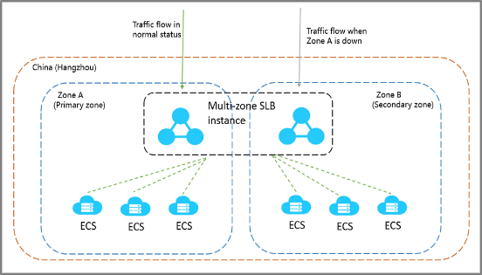
 | [다수 Region] Multi SLB Instance로 고가용성 구성 | - Region 전체에 자연재해나 공격 등으로 장애가 발생한 경우를 대비하여 다른 Region에 SLB Instance를 두고 Geo-DNS 기능을 사용하여 지역 간 백업 및 재해 복구 체계를 구현
 |  | 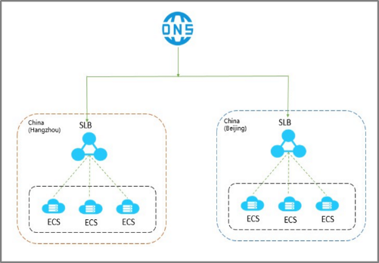
Features | Multiple Protocols | - Basic Protocols | TCP 또는 UDP를 통한 레이어 4 로드 밸런싱 및 HTTP 또는 HTTPS를 통한 레이어 7 로드 밸런싱 지원
 |  | - Advanced Protocols | 애플리케이션 계층에서 QUIC를 지원합니다. QUIC는 오디오, 비디오 및 모바일 애플리케이션의 전송을 개선하는 고급 프로토콜입니다. ALB는 API 작업을 통해 마이크로 서비스 간의 효율적인 통신을 용이하게 하는 gRPC도 지원합니다.
 | Multi-Level Disaster Recovery | - Health Checks | 백엔드 서버의 상태를 정기적으로 모니터링합니다. SLB는 가용성을 보장하기 위해 네트워크 트래픽을 비정상 백엔드 서버에 배포하지 않습니다.
 |  | - Multi-Zone Deployment | 영역 재해 복구를 제공하기 위해 특정 지역에서 다중 영역 배포를 지원합니다.
 |  | - Cluster Deployment and Session Synchronizatoin | SLB(서버 로드 밸런서)는 클러스터 배포 및 세션 동기화를 지원합니다. 핫 업그레이드를 수행하고 머신의 상태와 성능을 실시간으로 모니터링할 수 있습니다.
 | Secure and Reliable | - Layer 4 Security | SLB(서버 로드 밸런서)는 레이어 4에서 DDoS, SYN 플러드, UDP 플러드, ACK 플러드, ICMP 플러드 및 DNS 플러드 공격에 대해 탄력적입니다.
 |  | - Layer 7 Security | 계층 4 및 계층 7에서 보안 기능을 제공합니다. 계층 7은 구성 읽기 전용 모드를 지원합니다. SLB(Server Load Balancer)를 WAF와 통합하여 애플리케이션을 보호할 수 있습니다.
 |  | - Certificate Management | 전송의 신뢰성과 보안을 보장하기 위해 HTTPS 요청에 대한 인증서 관리를 제공합니다
 | Flexible Scheduling | - Scheduling Algorithms | Weighted Round Robin (WRR) 및 Weighted Least Connection (WLC) 지원, 비즈니스 요구 사항에 따라 네트워크 트래픽을 분산하도록 스케줄링 알고리즘을 지정할 수 있습니다.
 |  | - Domain Name and URL Forwarding | 도메인 이름과 URL을 기반으로 백엔드 서버에 네트워크 트래픽을 분산합니다. 이렇게 하면 애플리케이션 배포 유연성이 향상됩니다.
 | Flexible Management and Billing | - Flexible Billing | pay-as-you-go, subscription billing methods, pay-by-data-transfer, pay-by-bandwidth metering methods지원
 |  | - Flexible Management | OpenAPI에서 API를 호출하거나 Alibaba Cloud SDK를 사용하여 콘솔에서 SLB(Server Load Balancer) 인스턴스를 생성, 구성 및 관리할 수 있습니다.

Redirect기능 | http로 접속 시 https로 redirect할 수 있다 | 설정방법: SLB 콘솔 -> 인스턴스 선택 -> Listener 추가 -> http 선택 -> Advanced 섹션에서 redirect 선택 후 HTTPS 선택
 | 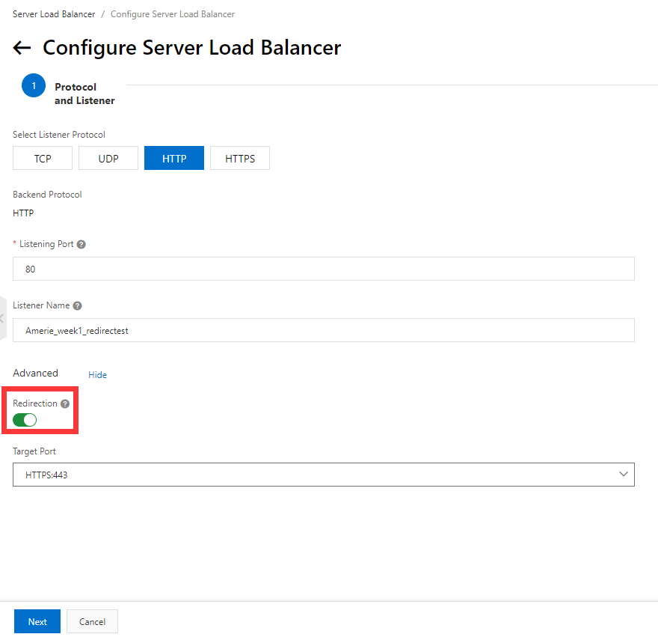

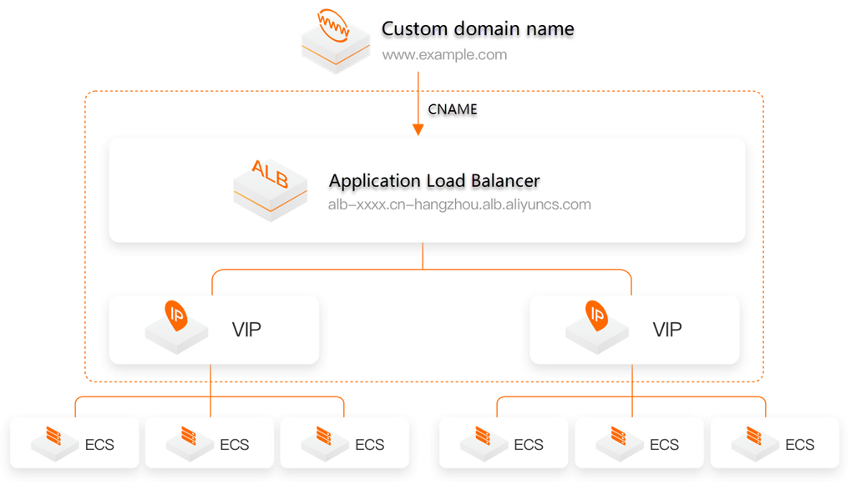
 | ALB (中文: 应用型负载均衡ALB)
Description | 가용성 99.995% ALB는 애플리케이션 계층에서 실행되며 HTTP, HTTPS 및 QUIC(빠른 UDP 인터넷 연결)와 같은 프로토콜을 지원합니다. ALB 서비스는 높은 탄력성을 제공하며 Layer 7에서 많은 양의 네트워크 트래픽을 처리할 수 있습니다. ALB 는 복잡한 라우팅을 지원합니다. ALB는 다른 클라우드 네이티브 서비스와 통합되며 Alibaba Cloud에서 인바운드 트래픽을 관리하기 위한 게이트웨이 역할을 합니다.

Components | - ALB Instances | 초고도 레이어 7 처리 기능을 제공하고 다양한 백엔드 서버에 네트워크 트래픽을 분산하여 애플리케이션의 서비스 용량을 늘릴 수 있습니다. 각 ALB 인스턴스는 최대 100만 개의 QPS(초당 쿼리)를 지원합니다.
 | - Listener | ALB 의 최소 ​​단위 . 서로 다른 요청을 처리하려면 각 리스너에 대한 프로토콜과 포트를 지정해야 합니다. 예를 들어, 포트 80에서 HTTP 요청을 처리하도록 ALB 리스너를 구성할 수 있습니다. ALB 인스턴스가 네트워크 트래픽을 분배하려면 먼저 각 ALB 인스턴스 에 하나 이상의 리스너를 추가해야 합니다 . 각 ALB 인스턴스 에 최대 50개의 리스너를 추가하여 다양한 워크로드에 대한 네트워크 트래픽을 분산할 수 있습니다.
 | - Forwarding rule | ALB 는 전달 규칙을 기반으로 서버 그룹의 하나 이상의 백엔드 서버에 요청을 배포합니다. ALB 는 고급 라우팅 기능을 제공합니다. 기본 라우팅 기능 외에도 전달 규칙에서 HTTP 헤더, 쿠키 및 HTTP 메서드와 같은 조건을 지정하여 다양한 네트워크 트래픽을 다른 백엔드 서버로 라우팅할 수 있습니다.
 | - Server group | 요청을 수신하는 데 사용되는 백엔드 서버는 서버 그룹이라고 하는 논리 그룹에 지정됩니다. 각 서버 그룹에는 ALB 에 의해 분산된 요청을 처리하는 하나 이상의 백엔드 서버가 포함됩니다 . ALB 의 서버 그룹은 ALB 와 독립적입니다 . 서버 그룹을 다른 ALB 인스턴스와 연결할 수 있습니다. 각 서버 그룹에 최대 1,000개의 백엔드 서버를 지정할 수 있습니다. 장백의여러 유형의 백엔드 서버를 지원합니다. 예를 들어 Elastic Compute Service(ECS) 인스턴스, Elastic Container Instances(ECI) 및 Elastic Network Interface(ENI)를 백엔드 서버로 지정할 수 있습니다.
 | - Health check | ALB 는 상태 확인을 수행하여 백엔드 서버의 가용성을 확인합니다. 백엔드 서버가 비정상으로 선언되면 ALB 는 백엔드 서버가 복구될 때까지 요청을 백엔드 서버로 전달하지 않습니다. ALB 는 유연한 상태 확인 구성을 지원합니다. 예를 들어 상태 확인에 대한 프로토콜, 포트 및 임계값을 지정할 수 있습니다. ALB 는 다른 서버 그룹에 적용할 수 있는 상태 확인 템플릿을 제공합니다.

 | CLB (中文: 传统型负载均衡CLB)
Description | 가용성 99.95%
 | CLB는 전달 규칙을 기반으로 백엔드 서버 역할을 하는 여러 ECS(Elastic Compute Service) 인스턴스에 인바운드 네트워크 트래픽을 분산합니다. CLB 를 사용 하여 애플리케이션의 응답성과 가용성을 개선할 수 있습니다.
 | 동일한 지역에 배포된 ECS 인스턴스를 CLB 인스턴스에 추가하면 CLB 는 가상 IP 주소(VIP)를 사용하여 이러한 ECS 인스턴스를 고가용성을 보장하는 고성능 서버 풀의 백엔드 서버로 가상화합니다. 클라이언트 요청은 전달 규칙에 따라 ECS 인스턴스에 배포됩니다.
 | CLB 는 ECS 인스턴스의 상태를 확인하고 서버 풀에서 비정상 ECS 인스턴스를 자동으로 제거하여 SPOF(단일 실패 지점)를 제거합니다. 이렇게 하면 애플리케이션의 복원력이 향상됩니다. CLB 를 사용하여 DDoS 공격으로부터 애플리케이션을 방어 할 수도 있습니다 .
Components | - CLB instances | CLB 인스턴스는 트래픽을 수신하고 백엔드 서버에 트래픽을 분배하는 실행 중인 로드 밸런싱 서비스 엔티티입니다 . CLB를 시작하려면 CLB 인스턴스를 생성하고 CLB 인스턴스에 하나 이상의 리스너와 두 개의 ECS 인스턴스를 추가해야 합니다.
 | - Listeners | 리스너는 클라이언트 요청을 확인하고 백엔드 서버로 전달합니다. 리스너는 백엔드 서버에서도 상태 확인을 수행합니다. HTTPS 443 port 등록 시 백엔드 서버는 80번 Port로 해야 정상적으로 접속이 가능하다
 | - Backend servers | ECS 인스턴스는 분산 요청을 수신하는 백엔드 서버로 사용됩니다. ECS 인스턴스를 서버 풀에 별도로 추가하거나 vServer 그룹 또는 기본/보조 서버 그룹을 사용하여 ECS 인스턴스를 일괄적으로 추가 및 관리할 수 있습니다.
Benefits | - High availability | CLB는 SPOF를 피하고 영역 재해 복구를 지원하는 완전한 이중화로 설계되었습니다.
 |  | CLB는 애플리케이션 부하에 따라 확장할 수 있으며 트래픽 변동 시 지속적인 서비스를 제공할 수 있습니다.
 | - Scalability | 백엔드 서버의 수를 늘리거나 줄여 애플리케이션의 로드 밸런싱 기능을 조정할 수 있습니다.
 | - Cost-effectiveness | CLB는 기존 하드웨어 솔루션을 사용하는 것에 비해 로드 밸런싱 비용을 60%까지 줄일 수 있습니다.
 | - Security | CLB를 Alibaba Cloud Security와 통합하여 최대 5Gbit/s의 DDoS 공격으로부터 애플리케이션을 보호할 수 있습니다.
 | - High concurrency | CLB 클러스터는 수억 개의 동시 연결을 지원하고 단일 CLB 인스턴스는 수천만 개의 동시 연결을 지원합니다.
Scenarios | - Balance the loads of your applications | CLB 인스턴스에 백엔드 서버로 연결된 ECS 인스턴스 간에 과도한 트래픽을 분산하도록 수신 규칙을 구성할 수 있습니다. 또한 세션 지속성 기능을 사용하여 동일한 클라이언트의 모든 요청을 동일한 백엔드 ECS 인스턴스로 전달하여 액세스 효율성을 높일 수 있습니다.
 | - Scale your applications | 비즈니스 요구 사항에 맞게 백엔드 ECS 인스턴스를 추가하거나 제거하여 애플리케이션의 서비스 기능을 확장할 수 있습니다. CLB는 웹 서버와 애플리케이션 서버 모두에 사용할 수 있습니다.
 | - Eliminate single points of failure (SPOFs) | 여러 ECS 인스턴스를 CLB 인스턴스에 연결할 수 있습니다. ECS 인스턴스가 오작동하면 CLB가 자동으로 이 ECS 인스턴스를 격리하고 인바운드 요청을 다른 정상적인 ECS 인스턴스에 배포하여 애플리케이션이 계속해서 올바르게 실행되도록 합니다.
 | - Implement zone-disaster recovery (multi-zone disaster recovery) | 여러 zone에 CLB인스턴스를 배포할 수 있다. 특히 동일한 지역 내의 두 ZONE에 CLB인스턴스를 배포할 수 있다. 하나는 Primary zone,하나는 Secondary zone으로 설정가능. Primary zone에 장애가 발생하거나 사용할 수 없게 되면 30초 후에 보조영역으로 장애 조치를 한다. Primary zone이 복구되면 CLB인스턴스가 자동으로 Primary로 다시 전환된다. 비즈니스 요구에 따랄 벡엔드 서버 배포를 계획하는 것이 좋으며 또한 최고의 로드 밸런싱 효율성을 달성하려면 각 zone에 하나 이상의 백엔드 서버를 추가하는 것이 좋다. 그림1과 같이 서로 다른 zone의 ECS인스턴스가 단일CLB 인스턴스에 연결되있다. CLB인스턴스는 Primary(zone A)과 Secondary(zone B)의 ECS인스턴스에 인바운드 트래픽을 분산한다. zone A에 장애가 발생하면 CLB는 zone B에만 배포한다. 이 배포 모드는 Zone 장애로 인한 서비스 중단을 방지하고 지연시간을 줄이는데 도움이 된다. 그림2과 같이 Primary zone(zone A)에 모든 ECS인스턴스를 배포하고 Secondary(zone B)에 ECS인스턴스를 배포하지 않는다고 가정한다. Zone A가 실패하면 Zone B에서 사용 가능한 ECS인스턴스가 없기 때문에 서비스가 중단된다. 이 배포 모드는 고가용성을 희생하고 오로지 짧은 지연시간을 달성하기 위해 사용한다
 |  | 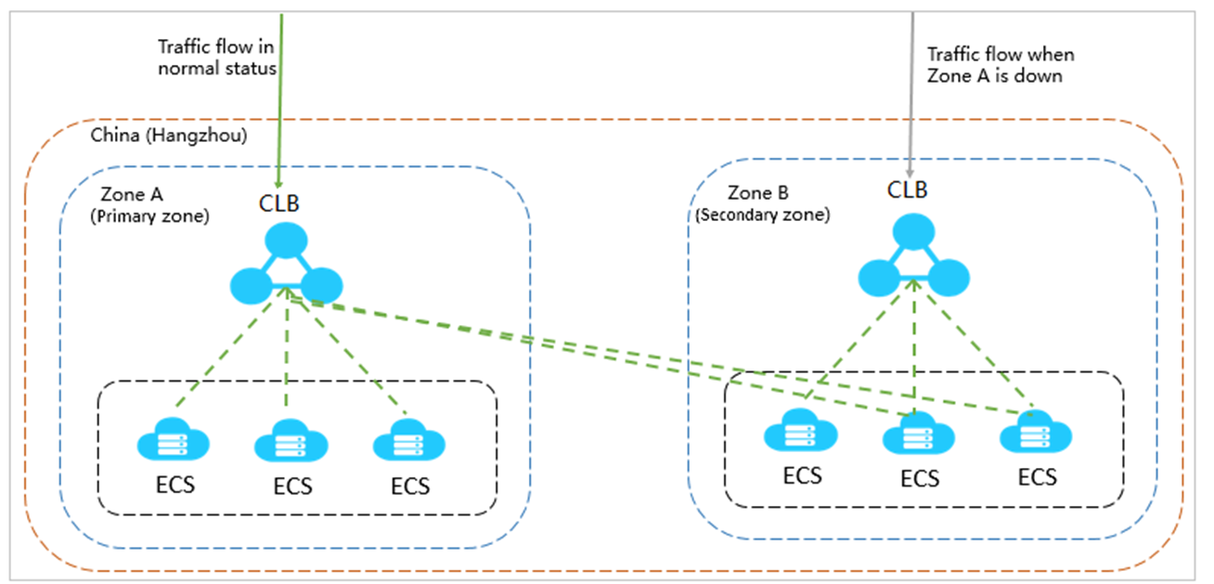 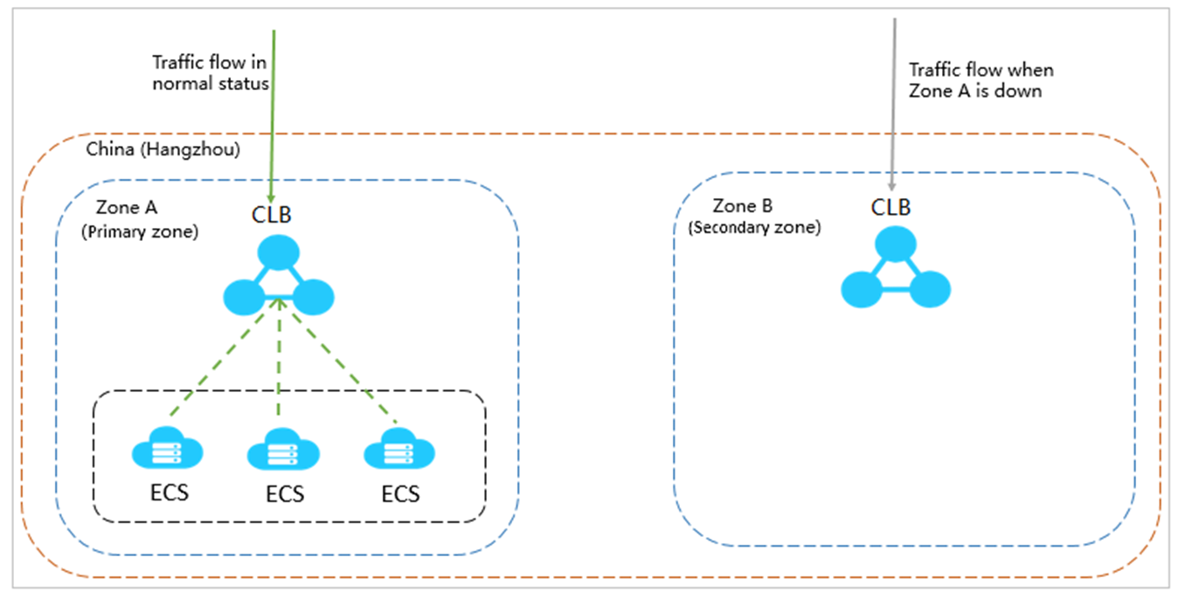
 | - Geo-disaster recovery | 다른 지역에 CLB 인스턴스를 배포하고 동일한 지역 내 다른 영역의 ECS 인스턴스를 CLB 인스턴스에 연결할 수 있습니다. DNS를 사용하여 글로벌 로드 밸런싱을 위해 다른 지역에 있는 CLB 인스턴스의 서비스 주소에 대한 도메인 이름을 확인할 수 있습니다. 지역을 사용할 수 없게 되면 사용자 액세스에 영향을 주지 않고 해당 지역 내에서 DNS 확인을 일시적으로 중지할 수 있습니다.
 |  | 